关系图
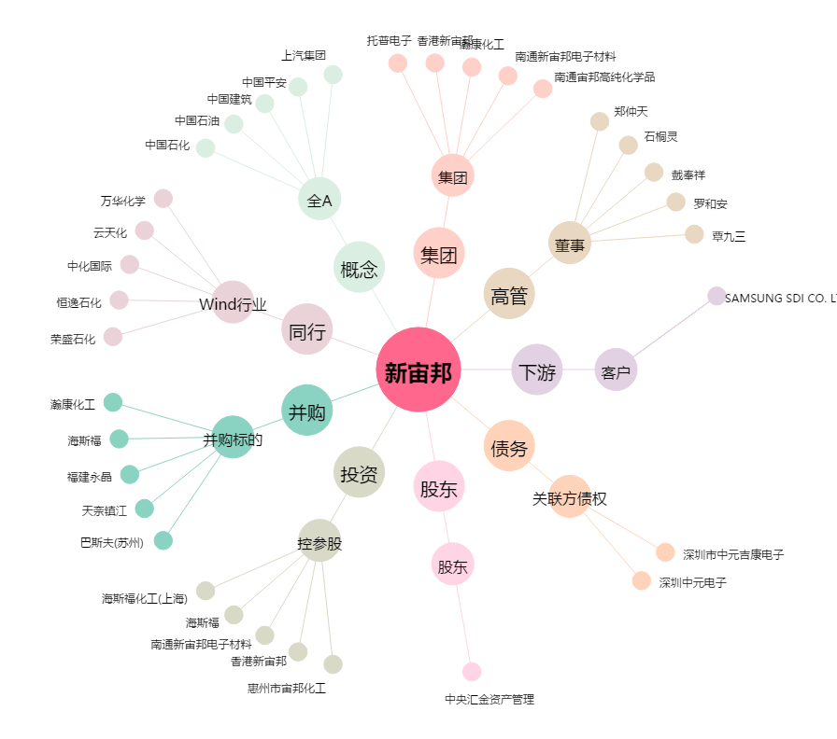
新宙邦[300037.SZ] - 关系概览图

